Berechnungen
Berechnung der Strömungsgeschwindigkeiten aus den Re-Zahlen und Abschätzung der Netzauflösung |  |  |  |  |  | Stand: 13.01.2014
D_rohr | 0.03

Materialkonstanten:

nue | 1.50E-05 | m^2/s | Materialkonstanten
rho | 1.185 | kg/m^3

laminar
Re_laminar | 20 |  | einzugebende Größen
c_laminar | 0.01 | m/s | Berechnung/Eingabe erforderlich. Gehört zur Vorbereitung des Praktikums! |  |  | keine Prismenschicht

turbulent
Re_turbulent | 200000 |  |  |  |  | kleinster Abstand Prismenschicht
c_turbulent | 100 | m/s |  |  |  | 3.0E-06 | m

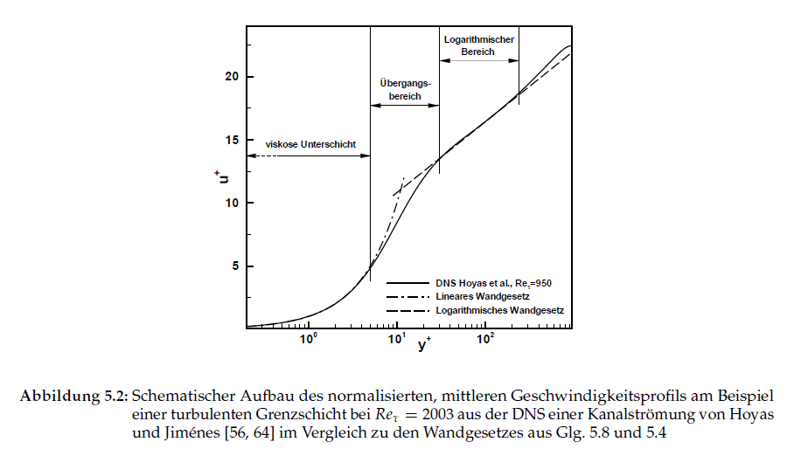
Abschätzung kleinster Wandabstand:

U | 100 | m/s
x | 0.03 | m | charakteritische Länge - nur zur Abschätzung für die Netzgenerierung - ein bis zwei Rohrdurchmesser

Schade/Kunz:
tau_w | 29.81330987 | N/m^2 bzw. kg/(s^2*m)
u_tau | 5.016 | m/s | mit Y+=1

Y | 3.0E-06 | m | kleinster Abstand Prismenschicht

Schlichting/Gersten:
c_f | 0.0051 | ---
tau_w_cf | 30.0254 | N/m^2 bzw. kg/(s^2*m)
Y | 3.0E-06 | --- | mit Y+=1

Berechnung des Druckverlustes und Angabe der unter Ansys berechneten Größen

Quelle: Tobias Schmidt, Quantifizierbarkeit von Unsicherheiten bei der Grenzschichtwiedergabe mit RANS-Verfahren, Dissertation, TU Berlin, 2011.
http://opus.kobv.de/tuberlin/volltexte/2011/3308/pdf/schmidt_tobias.pdf
laminar - reine Rohrreibung
L_rohr_ein | 0.255 | m |  |  |  | Netz
L_rohr_aus | 0.255 | m |  |  | minGröße |  | m | aus ANSYS berechnete Größen. Diese Größen werden während des Praktikums ermittelt und gehören nicht zur Vorbereitung!
R_innen | 0.06 | m |  |  | maxFlächeng |  | m
R_mitte | 0.075 | m |  |  | maxTetraeder |  | m
L_rohr_bogen | 0.118 | m |  |  | Prismen Abstand | keine | m
L_gesamt | 0.628 | m |  |  | Anzahl | keine | ---
lambda_laminar | 3.2 | --- |  |  | Wachstumsrate | keine | ---
delta_p_laminar | 0.0040 | Pa |  |  | Anzahl Elemente |  | ---
qv_inlet_laminar | 7.04E-06 | m^3/s
qv_opening_laminar | 7.04E-06 | m^3/s |  |  | p_outlet | -0.00379746 | Pa
q_v theoretisch_laminar | 7.07E-06 | m^3/s | delta_qv % | -0.4 | p_inlet | -6.54E-08 | Pa
 |  |  |  |  | dp_numerisch | 0.003797 | Pa
 |  |  |  |  | % p-Abweich | -4.3 | %

turbulent - Rohrreibung plus Ablösung - Ablösung ist möglicherweise überbewertet durch Berechnung von halbem Rohr
 |  |  |  |  | minGröße |  | m
epsilon | 0.000001 | m |  |  | maxFlächeng |  | m
epsilon/D | 3.3333333333E-05 | --- |  |  | maxTetraeder |  | m
lambda_turbulent | 0.015905383187 | --- |  |  | Prismen Abstand |  | m
delta_p_rohr | 1972 | Pa |  |  | Anzahl Prismenschichten |  | --- |  | R/D=2,5 zeta=???
zeta | 0.05 | --- |  |  | Wachstumsrate |  | ---
delta_p_kruemmer | 296 | Pa |  |  | Anzahl Elemente |  | --- | hier |  | Fehler in Skizze Schade/Kunz | R geht nicht bis zur Mitte
delta_p_turbulent | 2268.4 | Pa |  |  | p_opening | 2,094.5 | Pa | zeta | 0.129 | Fehler in Word-Dokument R30 muss R75 sein
Abweichung qv | 0.000000017 | m^3/s | delta_qv % | -90.0 | p_outlet | 8.7 | Pa |  |  | https://www.schweizer-fn.de/berechnung/zeta/rohrbogen/rohrbogen_rech.php
qv_inlet | 0.00705651 | m^3/s |  |  | dp_numerisch | 2,085.8 | Pa
qv_opening | 0.00705649 | m^3/s |  |  | % p-Abweich | -8.8 | %
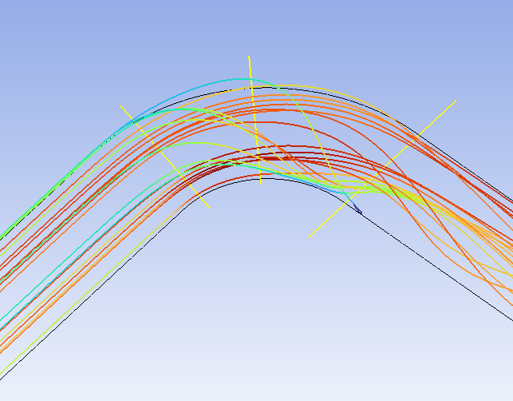
q_v theoretisch | 0.07068583 | m^3/s

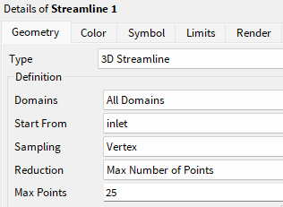
Koordinaten zur Darstellung der Strömungsprofile:

Linie1 | Point1 | 0 | 0 | m
 | Point2 | -0.03 | -0.03 | m
Line2 | Point1 | -0.045 | 0.015 | m
 | Point2 | -0.045 | -0.015 | m
Line3 | Point1 | 0.015 | -0.045 | m
 | Point2 | -0.015 | -0.045 | m
Line4 | Point1 |  |  | m | Koordinaten zur Darstellung eines ungestörten Eintrittsprofils (Aufg. c - siehe Vorbereitung)
 | Point2 |  |  | m

Frank Kameier
FH Düsseldorf
http://ifs.mv.fh-duesseldorf.de
Ablösung am Austritt innen ist mit der Einstellung "Vertex" gut sichtbar!
frank.kameier@fh-duesseldorf.de

